关系图
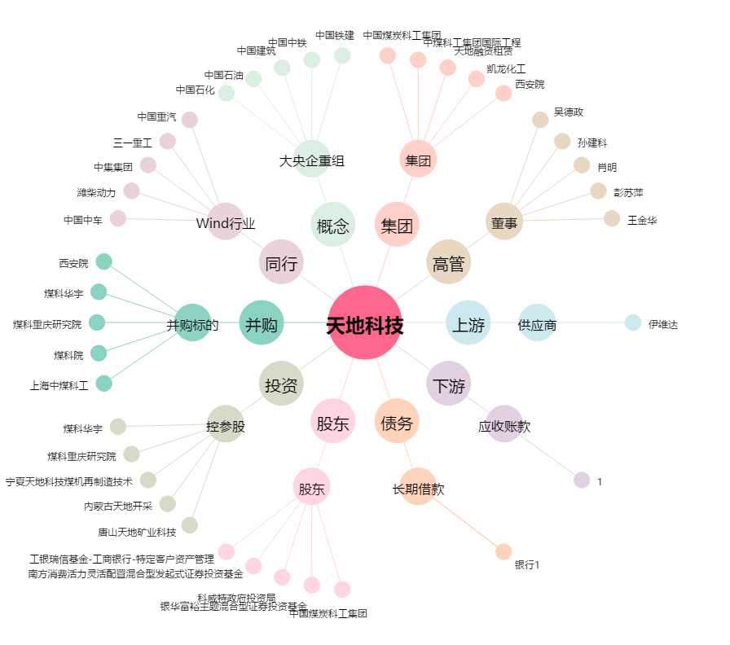
天地科技[600582.SH] - 关系概览图

